小米模组产品包装详细信息check list
江苏富联通讯技术有限公司 |  |  | 小米模组产品包装详细信息check list
 |  |  | 包装数量 |  |  | 包装方向 |  | 主要包装材料及方式
ITEM | MODEL | 小米PN号 | 每卷包装 数量（PCS） | 每箱包装 （盘数） | 每箱包装 数量（PCS） | 包装方向说明 | 包装方向示意图 | 使用卷盘直径*厚度 | 载带料号 | 载带宽度 | 料膜宽度 | 固定带 | 包装方式 | 内盒尺寸 /泡棉尺寸 | 材质 | 用量 | 单盘重量 (铝箔袋密封后) | 整箱重量 | 外箱长*宽*高（mm）
1 | ESP-WROOM-02D | T900000198G34 | 700 | 6 | 4200 | 1.载带模组包装： ①目前包装机全部是自右向左流向包装，包装人员以上侧圆孔，下侧椭圆孔判断； ②连线包装机以同样自右向左流向包装判断； 2.包装抽真空区域：以整盘顺时针卷盘时方向，以上侧圆孔，下侧椭圆孔判断； | 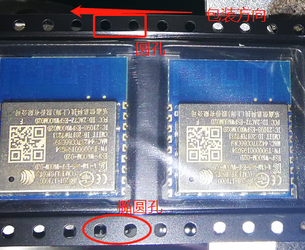 | 330mm*37mm | FL.13.120.00001 | 32mm | 26.5mm | 1mm（厚）*32mm（宽）*1150mm（长） | 泡棉包装 | 335mm*330mm*10mm 355mm*280mm*10mm 330mm*280mm*10mm 335mm*330mm*5mm | 白色EPE | 0.002619047619 |  |  | 370*365*295mm
2 | ESP-WROOM-02U | T900000197G34 | 800 | 6 | 4800 | 1.载带模组包装： ①目前包装机全部是自右向左流向包装，包装人员以上侧圆孔，下侧椭圆孔判断； ②连线包装机以同样自右向左流向包装判断； 2.包装抽真空区域：以整盘顺时针卷盘时方向，以上侧圆孔，下侧椭圆孔判断； | 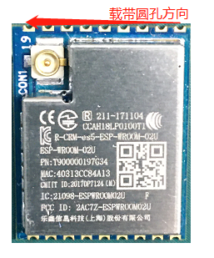 | 330mm*37mm | FL.13.120.00002 | 32mm | 26.5mm | 1mm（厚）*32mm（宽）*1150mm（长） | 泡棉包装 | 335mm*330mm*10mm 355mm*280mm*10mm 330mm*280mm*10mm 335mm*330mm*5mm | 白色EPE | 0.0022916666667
3 | MHCB05P-B | T900YH0601G34 | 800 | 5 | 4000 | 1.载带模组包装： ①目前包装机全部是自右向左流向包装，包装人员以上侧圆孔，下侧椭圆孔判断； ②连线包装机以同样自右向左流向包装判断； 2.包装抽真空区域：以整盘顺时针卷盘时方向，以上侧圆孔，下侧椭圆孔判断； |  | 330mm*49mm | FL.13.120.00028 | 44mm | 37.5mm | 1mm（厚）*44mm（宽）*1150mm（长） | 泡棉包装 | 335mm*330mm*10mm 355mm*280mm*10mm 330mm*280mm*10mm 335mm*330mm*5mm | 白色EPE | 0.0025
4 | MHCB05P-IB | T900YH0201G34 | 800 | 5 | 4000 | 1.载带模组包装： ①目前包装机全部是自右向左流向包装，包装人员以上侧圆孔，下侧椭圆孔判断； ②连线包装机以同样自右向左流向包装判断； 2.包装抽真空区域：以整盘顺时针卷盘时方向，以上侧圆孔，下侧椭圆孔判断； |  | 330mm*49mm | FL.13.120.00028 | 44mm | 37.5mm | 1mm（厚）*44mm（宽）*1150mm（长） | 泡棉包装 | 335mm*330mm*10mm 355mm*280mm*10mm 330mm*280mm*10mm 335mm*330mm*5mm | 白色EPE | 0.0025
备注： 1. 针对不同模组的包装，采用上述包装方式； 2. 载带导料孔：①从包装方向朝向左边来确认，上侧为圆孔，下侧为椭圆孔（Reel包装人员确认）；②从包装尾端朝向右侧方向来确认，上侧为圆孔，下侧为椭圆孔（Reel包装人员确认）；（如附图说明） 3. 空格预留：卷盘内部那端5个，尾端空10个，便于SMT二次贴片上料； 4. 所有模组包装方向统一：①有板载天线的统一朝上；②有射频座的统一朝上；③MHCWT1P极性孔朝左上；

